상품제안서
탁상 휴대폰 거치대 접이식 | 상품코드: S29567

 |  |  |  |  |  |  | 02-713-8555 | www.synergygift.co.kr
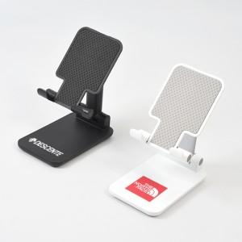

【상세/제작정보】 | <p><span style="font-size: 14pt;">※ 기본수량 미만 발주 진행시 별도 문의 바랍니다.</span></p><p><span style="font-size: 14pt;">※ 운임비 별도 발생 됩니다.​</span></p>

【인쇄/포장옵션】 | 실크, 풀칼라 / 포장불가능

【공급단가】 | 수량 | 100~ | 300~ | 1,000~ | 3,000~ | 10,000~
*VAT별도 | 화이트 | 1,950원 | 1,800원 | 1,660원 | 1,630원 | 1,520원
 | 블랙 | 1,950원 | 1,800원 | 1,660원 | 1,630원 | 1,520원

【상품 URL】 | https://www.synergygift.co.kr:443/src/goods_detail.php?gdno=29567

